상품제안서
파스텔라 PS6 8K 3단 수동 투톤 양우산(UPF50+) | 상품코드: F22343

 |  |  |  |  |  |  | 02-412-0044 | www.easy1.co.kr
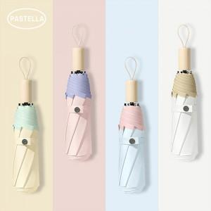

【상세/제작정보】 | 원단 전사인쇄시 문의 필수 입니다.

【인쇄/포장옵션】 | 실크 / 포장지포장

【공급단가】 | 수량 | 50~ | 100~ | 300~ | 500~ | 1,000~
*VAT별도 | 단가 | 12,000원 | 11,800원 | 11,500원 | 11,290원 | 11,000원

【상품 URL】 | https://dev.easy1.co.kr:443/src/goods_detail.php?gdno=22343

